Serum
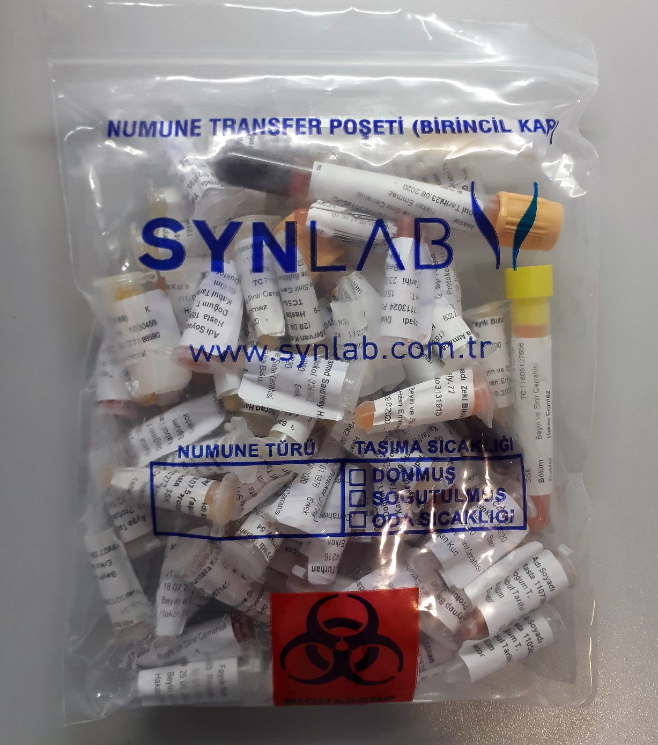
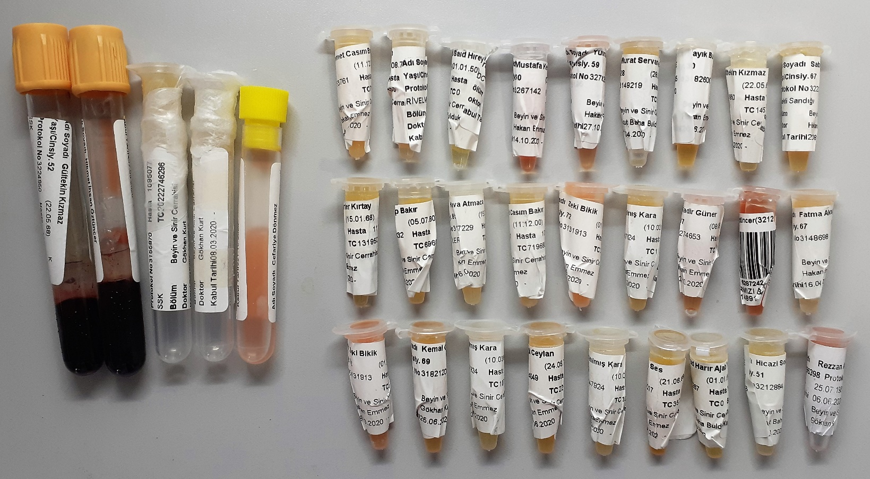
Numune Adı | TAS(mmol/L) | TOS (µmol/L) | OSI | PON(U/L) | ARES(umol/l)
Gültekin Kızmaz | 2.14 | 7.04 | 0.329 | 58.72 | 700
Hikmet İhsan Öztüncer | 2.28 | 19.09 | 0.837 | 113.7 | 924 | Bu çalışmada "Relassay" marka kitler kullanılmıştır.
Mahmut Nedim Karadaş | 1.72 | 3.33 | 0.194 | 103.2 | 858 | Kullanılan cihaz: Mindray marka BS400 model tam otomatik biyokimya cihazı
Barbaros Yükselen | 1.4 | 2.44 | 0.174 | 90.2 | 874 | TAS: Total Antioxidant Status
Cefariye Dönmez | 1.96 | 10.37 | 0.529 | 192.9 | 840 | TOS: Total Oxidant Status
Mehmet Casım Bakır | 2.06 | 2.51 | 0.122 | 106.2 | 992 | OSI: Oxidative Stress Index
Ömer Alsultan | 1.74 | 2.56 | 0.147 | 712.9 | 942 | ARES: Arylesterase
Mohamed Said Hırey | 2.48 | 1.3 | 0.052 | 81.69 | 839 | PON: Paraoxanase
Mustafa Kemal Aydoğdu | 1.96 | 20.58 | 1.050 | 360.5 | 1018
Yusra Mohamed Abu Alkma | 1.75 | 8.93 | 0.510 | 173.7 | 1058
Murat Servan Kahraman | 1.54 | 3.21 | 0.208 | 160.6 | 977
Fayık Bulut | 1.68 | 3.1 | 0.185 | 511.6 | 890
Sabiha Armutlu | 1.54 | 3.08 | 0.200 | 224.6 | 777
Türker Kırtay | 1.71 | 1.39 | 0.081 | 144.1 | 1031
Zeynep Bakır | 1.74 | 2.83 | 0.163 | 638 | 1056
Hava Atmaca | 1.66 | 3.25 | 0.196 | 167.2 | 1001
Zeki Bikik | 1.86 | 11.98 | 0.644 | 116.1 | 1031
Satılmış Kara | 2.01 | 19.1 | 0.950 | 166.4 | 1012
Kadir Güner | 2.19 | 11.86 | 0.542 | 644 | 1096
Fatma Aktuğ | 1.67 | 5.51 | 0.330 | 901 | 1010
Kemal Canbay | 2.09 | 2.7 | 0.129 | 100.9 | 850
Ürgül Ceylan | 1.73 | 2.73 | 0.158 | 159.5 | 961
Nuran Seis | 1.92 | 3.1 | 0.161 | 120.6 | 821
Korad Harır Ajab Tusm | 1.58 | 1.71 | 0.108 | 432.1 | 916
Hicazi Solmaz | 1.95 | 5.54 | 0.284 | 77.5 | 764

Doku
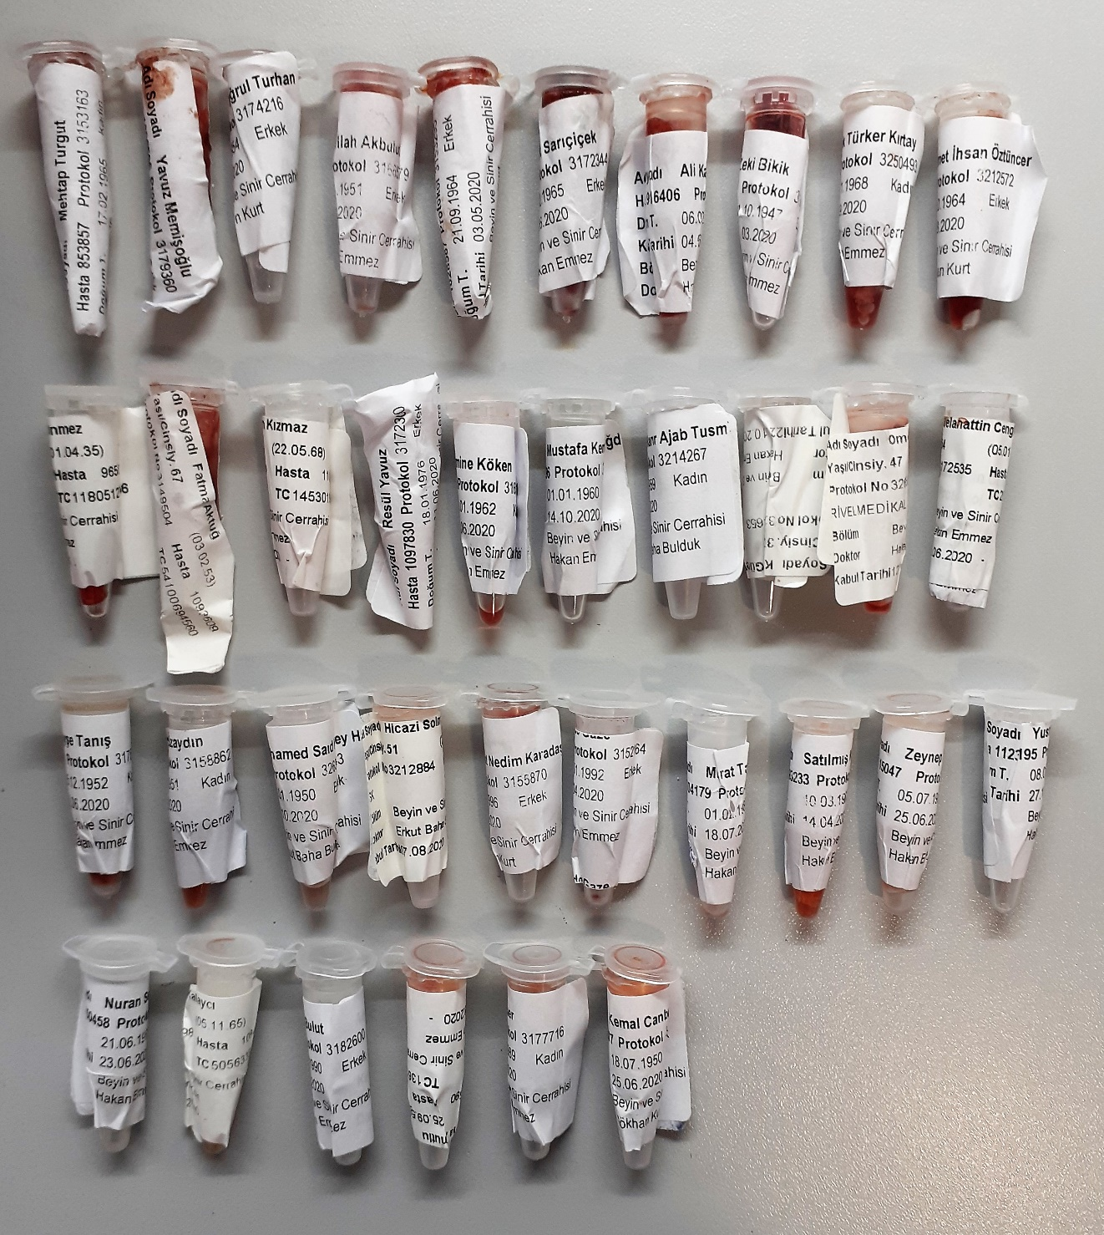
Numune Adı | TAS(mmol/L) | TOS (µmol/L) | OSI | PON(U/L) | ARES(umol/l)
Mehtap Turgut | 0.66 | 13.37 | 2.026 | -2 | 315
Yavuz Memişoğlu | 3.83 | 17.47 | 0.456 | -4 | 308
Mustafa Tuğrul Turhan | 1.4 | 15.72 | 1.123 | -1.1 | 331
Emrullah Akbulut | 3.66 | 8.89 | 0.243 | -4.1 | 335
Metin Özay | 3.65 | 11.45 | 0.314 | -5.1 | 316
Hikmet Sarıçiçek | 3.81 | 29.36 | 0.771 | -1.4 | 328
Ali Kaymakçı | 3.66 | 16.94 | 0.463 | -4.1 | 310
Zeki Bikik | 1.15 | 22.63 | 1.968 | -1.6 | 311
Dilek Türker Kırtay | 1.64 | 11.21 | 0.684 | -4.5 | 339
Hikmet İhsan Öztüncer | 0.91 | 20.33 | 2.234 | -4 | 316
Cefariye Dönmez | 0.53 | 13.86 | 2.615 | -3 | 286
Fatma Aktuğ | 3.59 | 8.14 | 0.227 | -0.6 | 334
Gültekin Kızmaz | 2.06 | 7.32 | 0.355 | -1.9 | 306
Resul Yavuz | 1.34 | 6.77 | 0.505 | -3.8 | 333
Emine Köken | 0.66 | 11.25 | 1.705 | -1.3 | 396
Mustafa Kemal Aydoğdu | 0.9 | 1.38 | 0.153 | -4.7 | 305
Korad Harır Ajab Tusm | 1.35 | 2.01 | 0.149 | -1.9 | 313
Kadir Güner | 0.42 | 5.86 | 1.395 | -3 | 373
Ömer Alsultan | 3.13 | 9.04 | 0.289 | -2.6 | 300
Selahattin Cengiz | 2.4 | 20.24 | 0.843 | -6.8 | 328
Ayşe Tanış | 0.97 | 12.29 | 1.267 | -2.9 | 325
Sevim Özaydın | 2.74 | 5.95 | 0.217 | -11.2 | 300
Mohamed Said Hırey | 0.96 | 6.24 | 0.650 | -2.1 | 318
Hicazi Solmaz | 2.16 | 6.53 | 0.302 | -1.7 | 307
Mahmut Nedim Karadaş | 1.17 | 7.85 | 0.671 | -4.5 | 302
İsimsiz Numune | 1.24 | 21.82 | 1.760 | -0.1 | 307
Murat Taş | 0.99 | 6.86 | 0.693 | -3.5 | 340
Satılmış Kara | 0.39 | 6.04 | 1.549 | -3.1 | 318
Zeynep Bakır | 0.69 | 5.63 | 0.816 | -0.2 | 332
Nuran Seis | 2.22 | 2.76 | 0.124 | -6 | 314
Meliha Kalaycı | 2.22 | 7.94 | 0.358 | -2.6 | 314
Fayık Bulut | 0.34 | 4.11 | 1.209 | -3.6 | 341
Sabiha Armutlu | 1.65 | 3.19 | 0.193 | 2.5 | 301
Yusra Mohamed Abu | 0.55 | 3.33 | 0.605 | -0.5 | 327
Anar Suer | 1.58 | 3.23 | 0.204 | -2.1 | 303
Kemal Canbay | 1.54 | 7.62 | 0.495 | -1.5 | 332
Rezzan Ada | 0.77 | 6.31 | 0.819 | -0.6 | 372

